公区部位等
 |  | 1、本次交付公区需保洁楼栋1#、8#、12#、13#、15#~22#、大门ABC、S1#~S4#
 |  | 1~27公区 |  |  | 合计
 | 1# | 2023.11 |  |  | 2023.11
 |  | 架空层及工区 | 2~24 |  | 合计
 | 8# | 703.70 | 3833.87 |  | 4537.57
 |  | 1层 | 2~8层 |  | 合计
 | 12# | 100.94 | 685.44 | 0 | 786.38 | 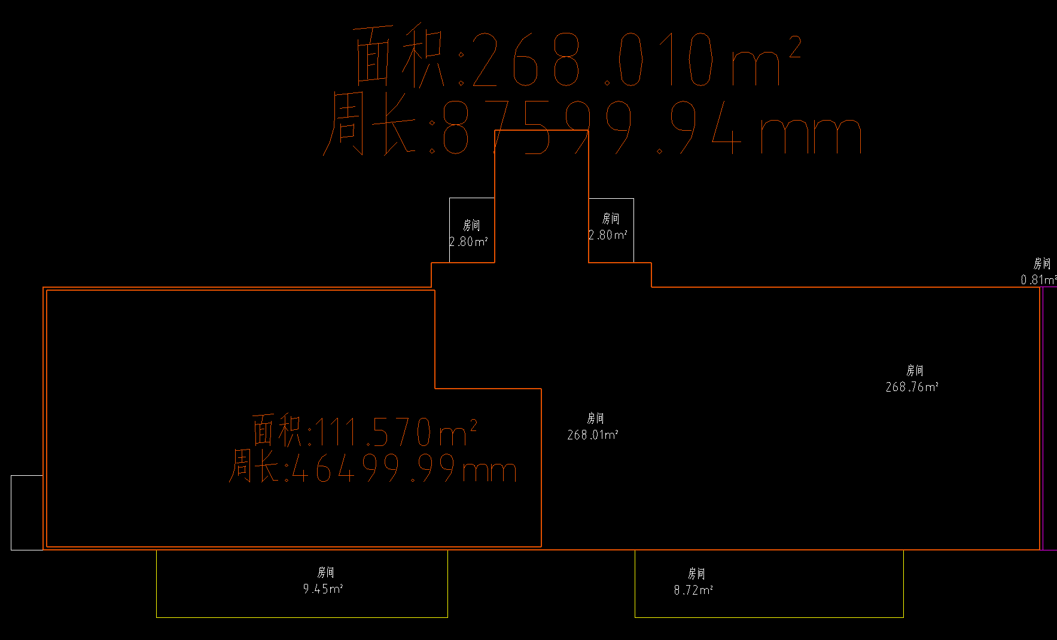
 | 13# | 61.04 | 303.52 |  | 364.56
 | 15# | 128.12 | 685.44 |  | 813.56 | 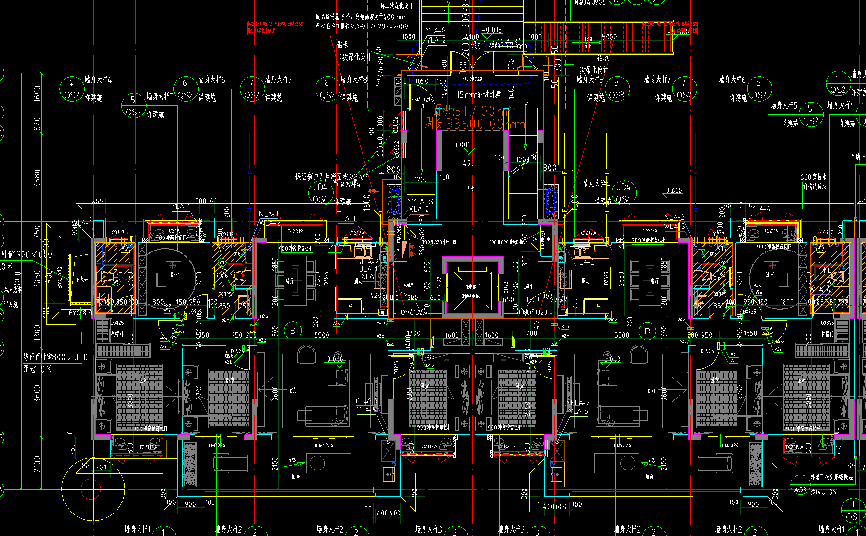
 | 16#、21# | 128.12 | 685.44 |  | 1627.12
 | 17#、20# | 125.83 | 657.01 |  | 1565.68
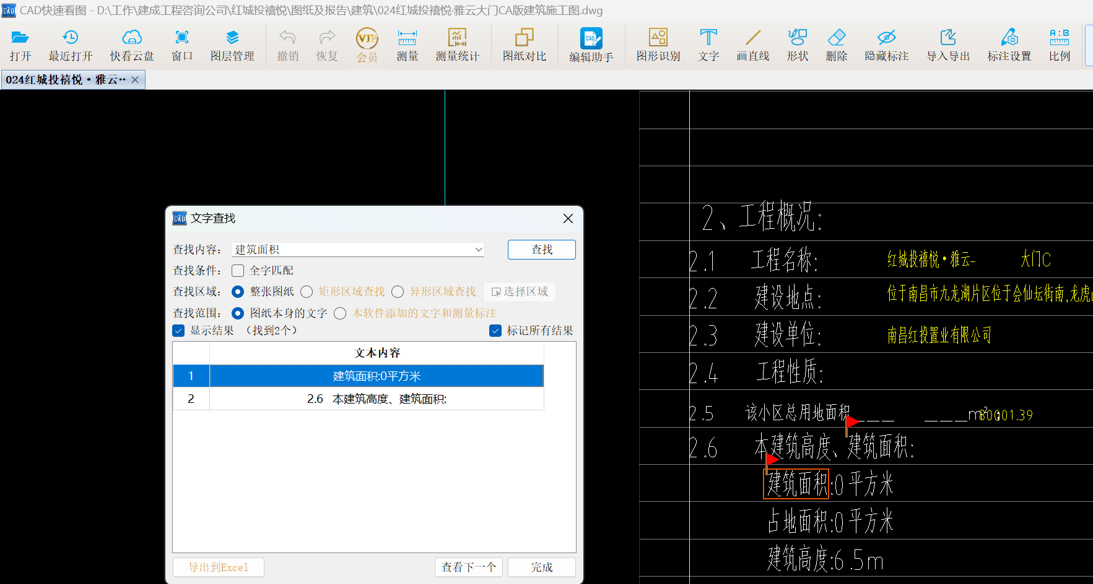
 | 18# | 128.12 | 685.44 |  | 813.56
 | 19# | 128.12 | 685.44 |  | 813.56
 | 22# | 128.12 | 685.44 |  | 813.56
 | 大门ABC | 0 | 0 |  | 0
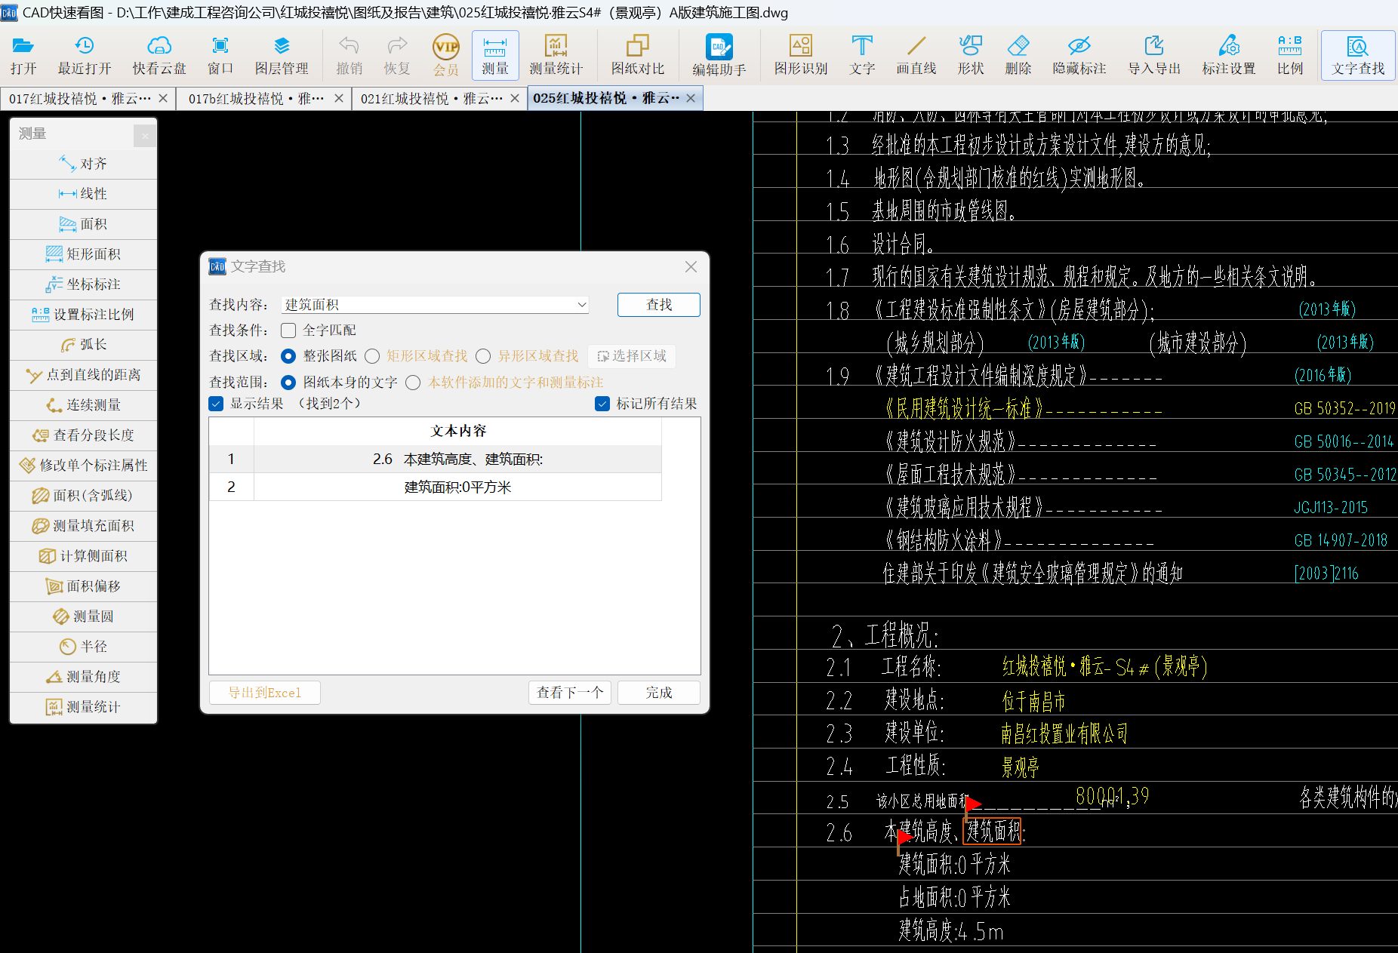
 |  | S1 | S2 | S3+S4
 | S1#~S4# | 194.88 | 194.88 | 73.13 | 462.89
总计 |  |  |  |  | 14621.55

地下车库
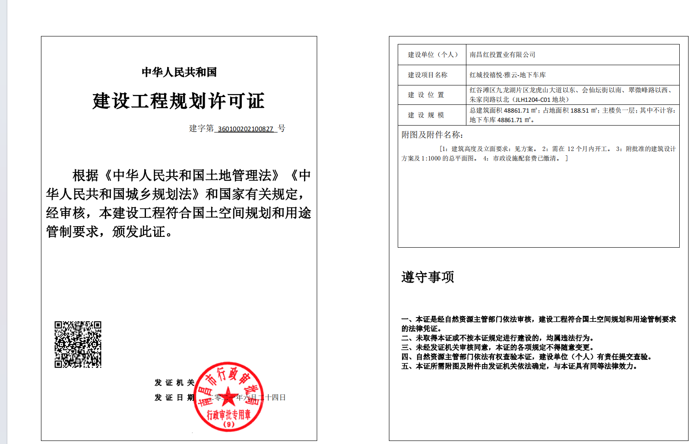

48861.71

室外
 |  |  | 最终按大区地材实际铺贴面积及沥青道路面积计算，其余需清洁部位不单独再计算单价，已综合考虑在单价中。
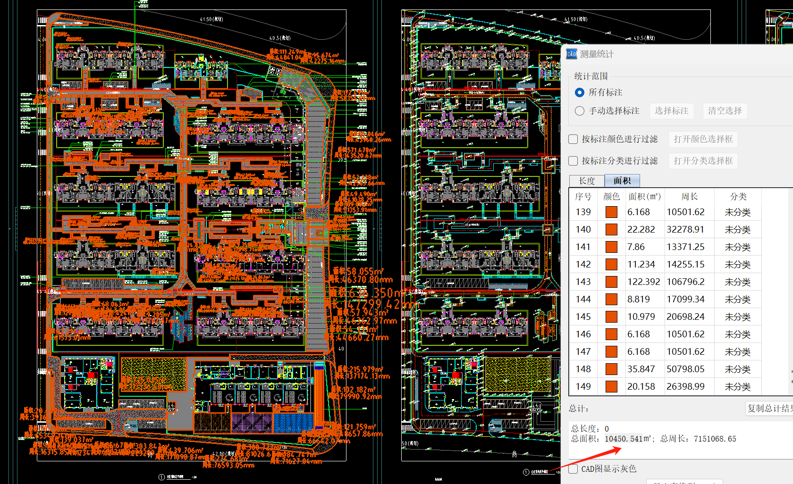
 | 沥青 | 铺装
A区 | 4988.78 | 9488.65
B区/幼儿园 |  | 10450.541

 |  | 24927.971

